OBRAZLOŽENJE
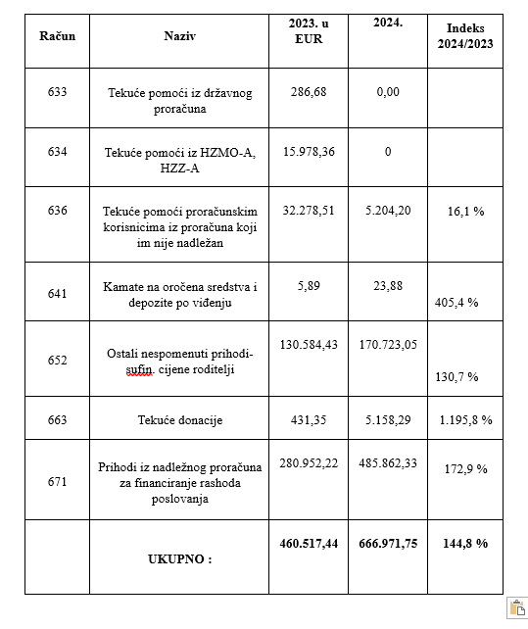
1.3. OBRAZLOŽENJE O IZVRŠENJU FINANCIJSKOG PLANA DJEČJEG VRTIĆA JUREK ZA RAZDOBLJE 01.01.-31.12.2024. GODINE
OBRAZLOŽENJE OSTVARENJA PRIHODA I RASHODA, PRIMITAKA I IZDATAKA
U razdoblju od siječnja do prosinca 2024. godine Dječji vrtić JUREK sveukupno je ostvario prihode u iznosu od 666.971,75 EUR. U odnosu na 2023. godinu isti prihodi su veći za 144,8 % .
Struktura prihoda
Rashodi u ukupnom iznosu od 632.359,85 EUR nastali su obavljanjem osnovne djelatnosti Dječjeg vrtića JUREK. Isti su u odnosu na 2023. godinu (451.044,56 EUR) veći za 140,2 %.
Račun prihoda i rashoda:
a) PRIHODI I PRIMICI 666.971,75 EUR
b) RASHODI I IZDACI 632.359,85 EUR
c) VIŠAK PRIHODA POSLOVANJA za prijenos u naredno razdoblje 47.219,37 EUR
d) VIŠAK PRIHODA I PRIMITAKA – PRENESENI i iskorišten u 2024. 12.607,47 EUR
Bilješke uz izvršenje financijskog plana za razdoblje od 01.01.2024. do 31.12.2024. godine.
PRIHODI I PRIMICI:
671-prihod nadležnog proračuna 485.862,33 eura. U odnosu na prošlo izvještajno razdoblje povećani (indeks 172,9 ) iz razloga povećanja broja polaznika u 2024. godini te povećanja ekonomske cijene.
663- tekuće donacije u 2024. godini ostvarene u iznosu od 5.158,29 eura, U odnosu na prošlo izvještajno razdoblje povećane (indeks 1.195,8%). u 2023. godini iznosile 431,35 eura.
652-prihod po posebnim propisima 170.723,05 eura. U odnosu na prošlo izvještajno razdoblje povećani (indeks 130,7) iz razloga povećanja broja polaznika u 2024. godini i povećanja ekonomske cijene.
641-prihod od financijske imovine (kamate) 23,88 eura. U odnosu na prošlo izvještajno razdoblje povećani (indeks 405,4) u 2023. godini prihod od kamata na depozit bio je 5,89 eura.
636-prihod proračunskim korisnicima iz proračuna koji im nije nadležan 5.204,20 eura. U odnosu na prošlo izvještajno razdoblje smanjen (indeks 16,1). Navedeni prihodi odnose se na djecu u programu predškole i djecu s teškoćama u razvoju. Navedeni prihodi u 2023. godini odnosili su se na uplate drugih Gradova i Općina za djecu koja su boravila dio 2023. godine u Dječjem vrtiću Jurek, te uplata MZO za sufinanciranje boravka djece u programu predškole i djecu s teškoćama u razvoju.
Svi navedeni prihodi trošeni su namjenski.
VIŠAK PRIHODA I PRIMITAKA – PRENESENI
Iznos viška iz 2023 g. od 12.607,47 eura prenesen je u 2024. i iskorišten je za troškove plaće pripravnika u dječjem vrtiću te se navedena sredstva koristila isključivo za te potrebe.
STANJE NOVČANIH SREDSTAVA:
11- Novac u banci i blagajni- stanje s 31.12.2023. godine iznosilo je 15.743,72 Eura a na dan 31.12.2024. godine 47.192,97 eur-a što je povećanje za 229,8 %.
RASHODI I IZDACI:
311-rashod za zaposlene bruto plaće 433.698,14 eura. U odnosu na prošlo izvještajno razdoblje povećani (indeks 140,6) uslijed povećanja broja zaposlenih u odnosu na 2023. godinu te povećanja koeficijenata za obračun plaća zaposlenih u Dječjem vrtiću JUREK.
312-ostali rashodi za zaposlene 25.859,04 eura. U odnosu na prošlo izvještajno razdoblje povećani (indeks 165,2) uslijed povećanja broja zaposlenih u odnosu na 2023. godinu te povećanja neoporezivih naknada u 2024. godini ( uključuju: nagrade, darove, naknade za bolest, invalidnost i smrtni slučaj te regres za godišnji odmor).
313-doprinosi na plaće 54.017.87 eura. U odnosu na prošlo izvještajno razdoblje povećani (indeks 138,5) uslijed povećanja broja zaposlenih u odnosu na 2023. godinu te povećanja koeficijenata za obračun plaća zaposlenih u Dječjem vrtiću JUREK.
321-nakande troškova zaposlenima 17.241,75 eura. U odnosu na prošlo izvještajno razdoblje smanjeni (indeks 91,2). Do navedene razlike došlo uslijed promjene djelatnika tokom godine te s tim promjenama i smanjenja troškova za prijevoz na posao i s posla.
322-rashodi za materijal i energiju 51.040,74 eura. U odnosu na prošlo izvještajno razdoblje povećani (indeks 146,3) uslijed povećanja cijena u 2024. godini i povećanja broja korisnika dječjeg vrtića u 2024. godini u odnosu na 2023. godinu.
323-rashodi za usluge 12.349,72 eura. U odnosu na prošlo izvještajno razdoblje smanjeni (indeks 54,4). Sve troškove prijevoza za izlete plaćali su roditelji direktno agencijama.
329-ostali nespomenuti rashodi poslovanja 572,98 eura. U odnosu na prethodno izvještajno razdoblje povećani (indeks 343,80). U 2024. plaćala se naknada za nezapošljavanje invalida za razdoblje od dva mjeseca iz 2023. god., koje je nastupilo zbog odlaska jedne djelatnice koja je imala status do utvrđivanja i prijave nove djelatnice s utvrđenim invaliditetom.
343-financijski rashodi 1.067,18 eura. U odnosu na prošlo izvještajno razdoblje povećani (indeks 110,09) uslijed povećanja cijena bankarskih usluga i usluga platnog prometa u 2024. u odnosu na 2023. godinu.
422-rashodi za nabave opreme za vrtić 5.157,75 eura. U odnosu na prošlo izvještajno razdoblje smanjeni (indeks 50,60) iz razloga jer je u 2023. godini uslijed povećanja broja grupa u Dječjem vrtiću bilo je potrebno pristupiti nabavi opreme i namještaja za 6. grupu, a 2024. godine nije bilo potrebe za dodatnim opremanjem.
426- ulaganja u računalne programe 3.750,00 eura uslijed nabave aplikacija Transparentno i Oki toki. Navedenog troška nije bilo u 2023. godini.
452- dodatna ulaganja na postrojenju i opremi 27.604,68 eura. U 2024. godini pristupilo se rekonstrukciji u strojarnici /kotlovnici te je nabavljen plinski bojler zbog potreba grijanja i tople vode. U 2023. godini navedenog troška nije bilo.
Dječji vrtić je javna ustanova koja ostvaruje redovite programe njege, odgoja, obrazovanja, zdravstvene zaštite, prehrane i socijalne skrbi djece rane i predškolske dobi, koji su prilagođeni razvojnim potrebama djece te njihovim mogućnostima i sposobnostima. Osnivač i vlasnik ustanove je Općina Gornja Stubica.
Financijsko poslovanje Dječjeg vrtića JUREK tijekom razdoblja 01.01.2024.-31.12.2024. godine izvršeno je prema financijskim mogućnostima ustanove poštujući zakonske propise. Na dan 31.12.2024. Dječji vrtić ima 26 zaposlenih ukupno od čega je 6 djelatnika zaposleno na određeno
(od tih 6 djelatnika na 31. 12.2024 – 2. su bila zaposlena na određeno temeljem ugovora o dodatnom radu a 4 na određeno temeljem redovnog rada).
1.4. POSEBNI IZVJEŠTAJI ZA RAZDOBLJE OD 01.01.2024 DO 31.12.2024. GODINE
IZVJEŠTAJ O ZADUŽIVANJU NA DOMAĆEM I STRANOM TRŽIŠTU NOVCA I KAPITALA
Dječji vrtić JUREK u razdoblju od 01.01.2024. do 31.12.2024. godine nije se zaduživao na domaćem i stranom tržištu novca i kapitala.
IZVJEŠTAJ O KORIŠTENJU SREDSTAVA FONDOVA EUROPSKE UNIJE
Dječji vrtić JUREK u razdoblju od 01.01.2024. do 31.12.2024. godine nije koristio sredstva iz fondova EU.
IZVJEŠTAJ O DANIM ZAJMOVIMA I POTRAŽIVANJIMA PO DANIM ZAJMOVIMA
Dječji vrtić JUREK u razdoblju od 01.01.2024. do 31.12.2024. godine nije koristio ni davao zajmove te nije imao potraživanja po danim zajmovima.
IZVJEŠTAJ O STANJU POTRAŽIVANJA I DOSPJELIH OBAVEZA TE O STANJU POTENCIJALNIH OBAVEZA PO OSNOVI SUDSKIH SPOROVA
Na dan 31.12.2024.godine ukupne obveze iznose 48.515,02 EUR-a. Odnose se na obveze za zaposlene u iznosu od 47.724,43 EUR-a, obveze za materijalne rashode u iznosu od 3.518,72 EUR-a, obveze za financijske rashode u iznosu od 123,90 EUR-a .
Dječji vrtić JUREK u razdoblju od 01.01.2024. do 31.12.2024. godine nema sudskih sporova te nema potencijalnih obaveza po osnovi sudskih sporova.
Predsjednica Upravnog vijeća:
___________________________
Marina Sviben Družinec

